Korelacja Spearman'a
 | Czy słuchając muzyki podczas nauki, lepiej koncentrujesz się nad tym czego się uczysz?

Wykonałem badanie mierzące zależność pomiędzy czasem słuchania muzyki podczas nauki, a poziomem koncentracji podczas nauki. W badaniu wzięło udział kilkunastu ankietowanych w przedziale 20-30lat. (link do ankiety:https://forms.gle/jv6LcRceZJ3acDGX7)
 | X - czas słuchania muzyki podczas nauki (gdzie 0 to w ogóle, a 9 to cały czas)
 | Y - poziom koncentracji podczas nauki(gdzie 0 to bardzo niski, a 9 to bardzo wysoki
 | Odpowiedzi surowej ankiety znajdują się na drugim akruszu
 | X | Y | porządek X | porządek Y | Rangi X | Rangi Y | di=Rx-Ry | (Rx-Ry)^2 | Mediana R(x): | 7.5
1 | 1 | 9 | 1 | 13 | 2 | 13.5 | -11.5 | 132.25 | Mediana R(y): | 7.5
2 | 1 | 1 | 2 | 1 | 2 | 1.5 | 0.5 | 0.25 | Dominanta R(x): | 2, 8 oraz 13
3 | 1 | 1 | 3 | 2 | 2 | 1.5 | 0.5 | 0.25 | Dominanta R(y): | 5
4 | 2 | 4 | 4 | 3 | 4.5 | 3 | 1.5 | 2.25 | Średnia X: | 4.79
5 | 2 | 5 | 5 | 4 | 4.5 | 5 | -0.5 | 0.25 | Średnia Y: | 5.79
6 | 3 | 6 | 6 | 7 | 6 | 7.5 | -1.5 | 2.25 | Mediana X: | 5
7 | 5 | 7 | 7 | 9 | 8 | 9.5 | -1.5 | 2.25 | Mediana Y: | 5
8 | 5 | 5 | 8 | 5 | 8 | 5 | 3 | 9 | Dominanta X: | 1, 5, 9
9 | 5 | 5 | 9 | 6 | 8 | 5 | 3 | 9 | Dominanta Y: | 5
10 | 7 | 8 | 10 | 11 | 10 | 11.5 | -1.5 | 2.25 | rs = | 0.54
11 | 8 | 9 | 11 | 14 | 11 | 13.5 | -2.5 | 6.25 | Współczynnik korelacji Spearmana wynoszący 0,54 wskazuje na umiarkowaną dodatnią zależność między słuchaniem muzyki a koncentracją podczas nauki. Oznacza to, że osoby, które słuchają muzyki, mogą mieć nieco lepszą koncentrację, ale zależność nie jest silna. Wynik sugeruje, że słuchanie muzyki może być jednym z czynników wpływających na koncentrację, jednak efekty mogą różnić się w zależności od indywidualnych preferencji i okoliczności nauki.
12 | 9 | 8 | 12 | 12 | 13 | 11.5 | 1.5 | 2.25
13 | 9 | 7 | 13 | 10 | 13 | 9.5 | 3.5 | 12.25
14 | 9 | 6 | 14 | 8 | 13 | 7.5 | 5.5 | 30.25
SUMA | 67 | 81 |  |  | 105 | 105 | 0 | 211
Wykres

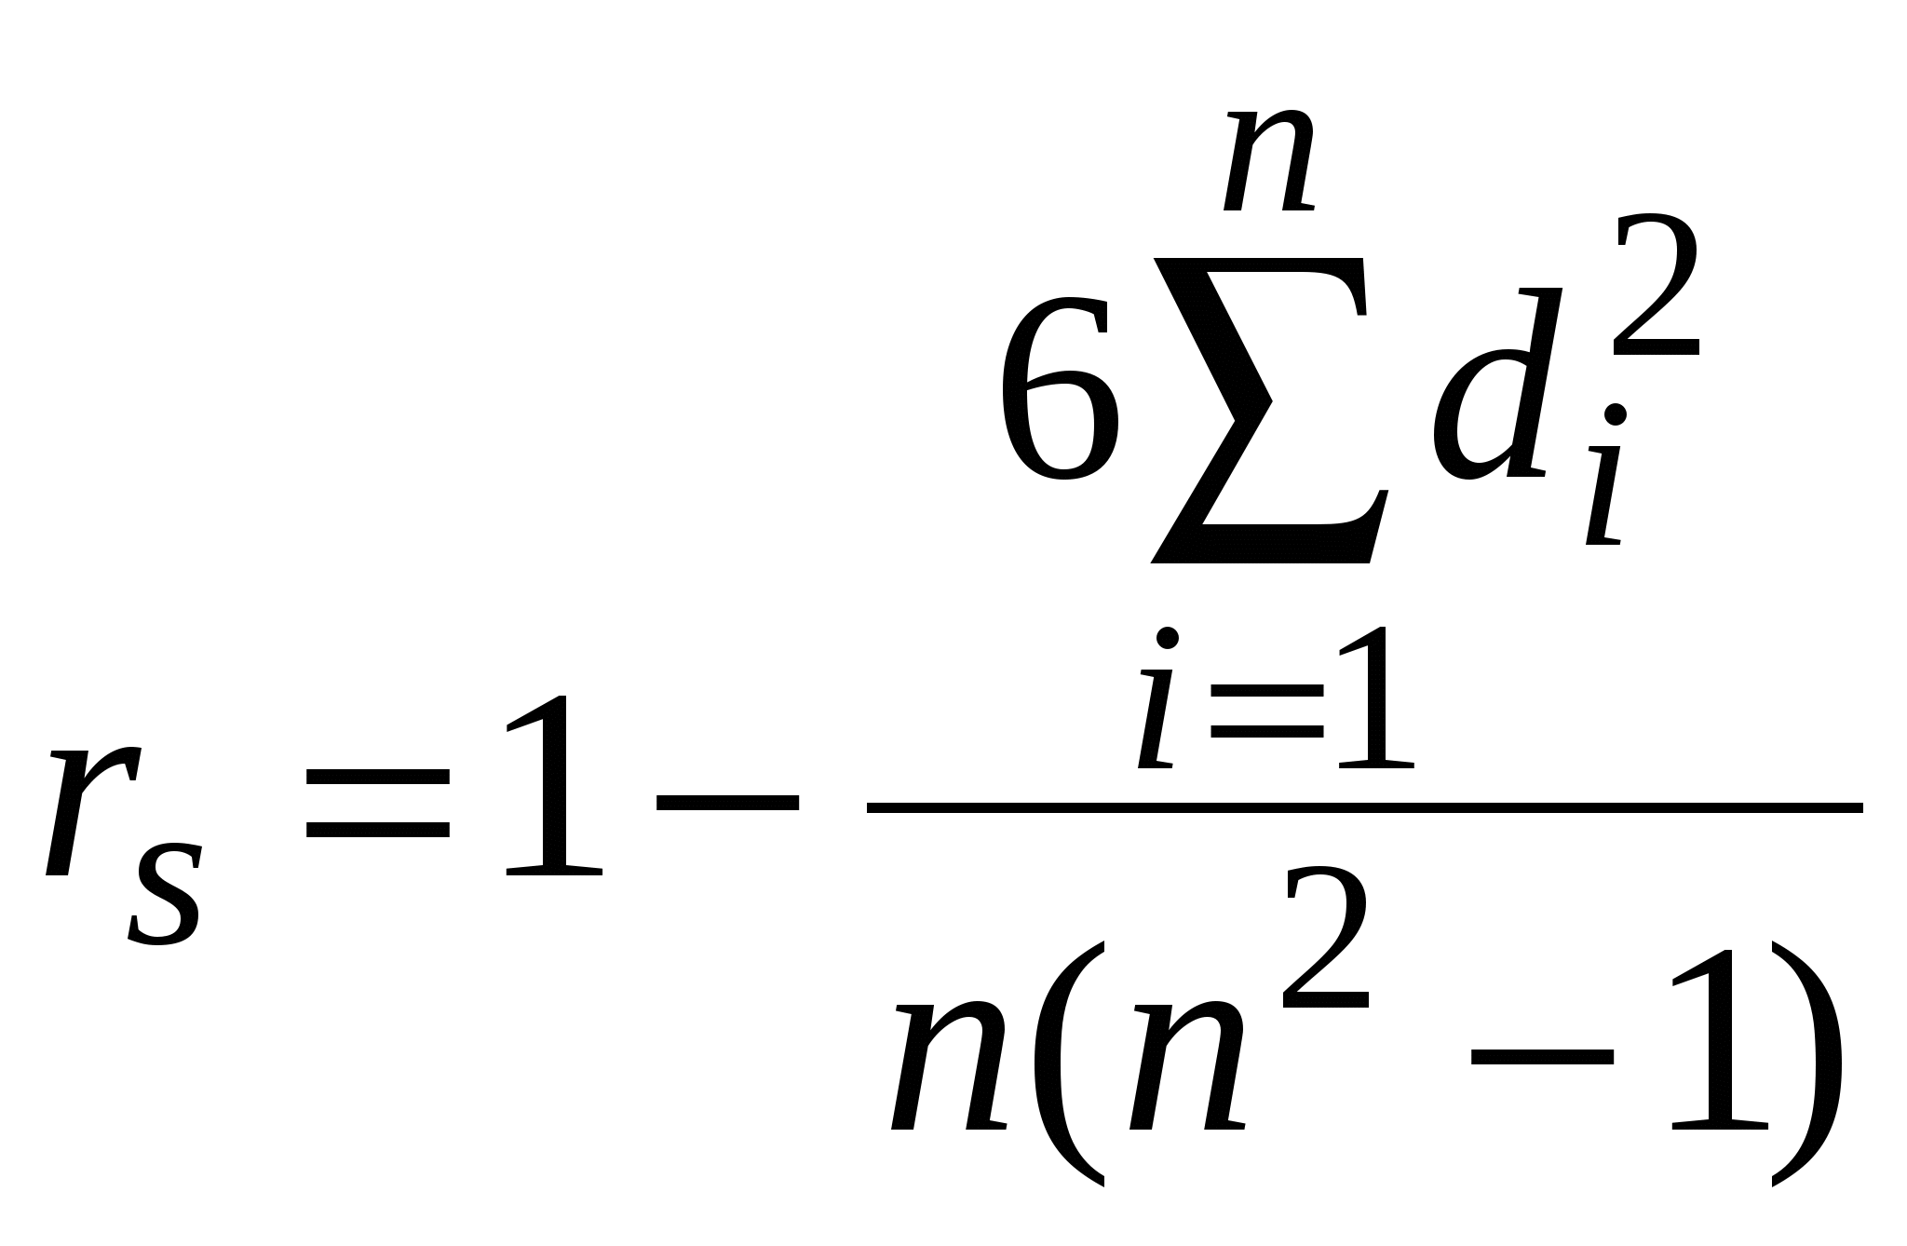

 |  |  |  |  |  |  |  |  | Wzór na korelację rang

Wartość R^2 = 0,34 oznacza, że model wyjaśnia tylko 34% zmienności w danych

